Ex. 5.1_AC vs KWH
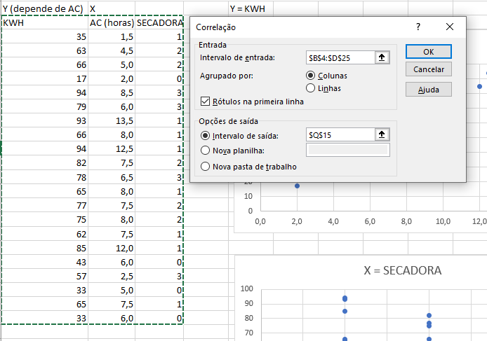
Um proprietário de uma casa está interessado no efeito do seu aparelho de ar condicionado na conta de luz. Para isso, ele anotou o número de horas que usou no seu aparelho de ar condicionado a cada dia, durante 21 dias. Também monitorou o relógio de medida do consumo de eletricidade durante estes dias e calculou a quantidade de eletricidade usada em quilowatt-hora. Os resultados estão apresentados a seguir.
 | Y (depende de AC) | X |  |  | Y = KWH
Obs. | KWH | AC (horas) | SECADORA
Y = AC
1 | 35 | 1.5 | 1
2 | 63 | 4.5 | 2
3 | 66 | 5.0 | 2
4 | 17 | 2.0 | 0 |  |  |  |  |  |  | 0.76527583416
5 | 94 | 8.5 | 3
6 | 79 | 6.0 | 3
7 | 93 | 13.5 | 1
8 | 66 | 8.0 | 1
9 | 94 | 12.5 | 1
10 | 82 | 7.5 | 2
11 | 78 | 6.5 | 3 |  |  |  |  |  |  |  |  | KWH | AC (horas) | SECADORA
12 | 65 | 8.0 | 1 |  |  |  |  |  |  |  | KWH | 1
13 | 77 | 7.5 | 2 |  |  |  |  |  |  |  | AC (horas) | 0.76527583416 | 1
14 | 75 | 8.0 | 2 |  |  |  |  |  |  |  | SECADORA | 0.59838556136 | -0.028802115441 | 1
15 | 62 | 7.5 | 1
16 | 85 | 12.0 | 1
X = SECADORA
17 | 43 | 6.0 | 0 |  |  |  |  |  |  | 0.59838556136
18 | 57 | 2.5 | 3
19 | 33 | 5.0 | 0
20 | 65 | 7.5 | 1
21 | 33 | 6.0 | 0

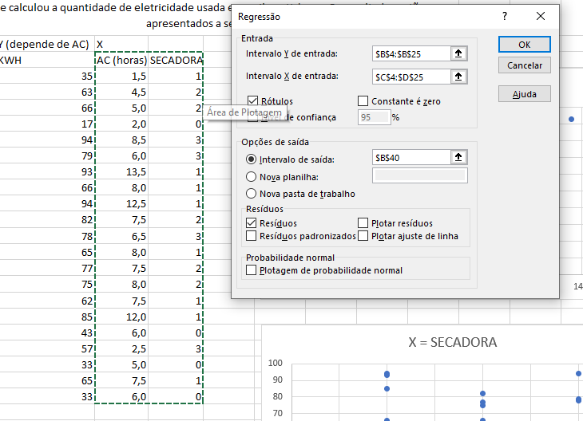

 | RESUMO DOS RESULTADOS

 | Estatística de regressão
 | R múltiplo | 0.98534080759
 | R-Quadrado | 0.97089650711
 | R-quadrado ajustado | 0.96766278568
 | Erro padrão | 3.9353800147
 | Observações | 21

 | ANOVA
 |  | gl | SQ | MQ | F | F de significação
 | Regressão | 2 | 9299.8015431 | 4649.9007715 | 300.24123209 | 1.4979800536E-14
 | Resíduo | 18 | 278.76988548 | 15.48721586
 | Total | 20 | 9578.5714286

 |  | Coeficientes | Erro padrão | Stat t | valor-P | 95% inferiores | 95% superiores | Inferior 95,0% | Superior 95,0%
 | Interseção | 8.1053853296 | 2.4808511561 | 3.2671792137 | 0.0042802537357 | 2.8933104572 | 13.317460202 | 2.8933104572 | 13.317460202
 | AC (horas) | 5.4659032291 | 0.28075519417 | 19.468573842 | 1.5325421433E-13 | 4.8760584538 | 6.0557480045 | 4.8760584538 | 6.0557480045
 | SECADORA | 13.216599608 | 0.85621937275 | 15.435996929 | 7.9732431499E-12 | 11.417749456 | 15.015449759 | 11.417749456 | 15.015449759
 | KWH = 8,105 + 5,466*AC + 13,217*SECADORA
 | y = C+ax+by

 | RESULTADOS DE RESÍDUOS

 | Observação | Previsto(a) KWH | Resíduos | > Diferença do previsto - Real
 | 1 | 29.520839781 | 5.4791602187
 | 2 | 59.135149077 | 3.8648509233
 | 3 | 61.868100691 | 4.1318993088
 | 4 | 19.037191788 | -2.0371917879
 | 5 | 94.215361601 | -0.21536160116
 | 6 | 80.550603528 | -1.5506035283
 | 7 | 95.111678531 | -2.1116785309
 | 8 | 65.049210771 | 0.95078922934
 | 9 | 89.645775302 | 4.3542246982
 | 10 | 75.532858764 | 6.4671412359
 | 11 | 83.283555143 | -5.2835551429
 | 12 | 65.049210771 | -0.049210770659
 | 13 | 75.532858764 | 1.4671412359
 | 14 | 78.265810379 | -3.2658103786
 | 15 | 62.316259156 | -0.31625915609
 | 16 | 86.912823687 | -1.9128236872
 | 17 | 40.900804704 | 2.0991952956
 | 18 | 61.419942226 | -4.4199422263
 | 19 | 35.434901475 | -2.4349014753
 | 20 | 62.316259156 | 2.6837408439
 | 21 | 40.900804704 | -7.9008047044

nãolinear
O pesquisador usou uma mistura de óleo diesel e gás derivado da destilação de materiais orgânicos. A potência do motor (HP), foi medida a várias velocidades (VELOC), onde a velocidade foi medida em centenas de revoluções por minuto (100*rpm). Os dados coletados e o gráfico de dispersão de VELOC versus HP encontram-se a seguir:
 | y
Obs | HP | VELOC | VELOC2
1 | 64.04 | 22.0 | 484.0 | exemplo regressão quadrática >> hp em função de VELOC e VELOC^2
$$HP=a+bx+cx^{2}$$
2 | 62.47 | 20.0 | 400.0
3 | 54.94 | 18.0 | 324.0
4 | 48.84 | 16.0 | 256.0
5 | 43.73 | 14.0 | 196.0
6 | 37.48 | 12.0 | 144.0 |  |  |  |  |  |  |  |  |  | > Como no final à uma queda, podemos usar a quadratica para melhor representar a fórmula
7 | 46.85 | 15.0 | 225.0
8 | 51.17 | 17.0 | 289.0
9 | 58 | 19.0 | 361.0
10 | 63.21 | 21.0 | 441.0
11 | 64.03 | 22.0 | 484.0
12 | 59.63 | 20.0 | 400.0
13 | 52.9 | 18.0 | 324.0
14 | 48.84 | 16.0 | 256.0
15 | 42.74 | 14.0 | 196.0
16 | 36.63 | 12.0 | 144.0
17 | 32.05 | 10.5 | 110.3
18 | 39.68 | 13.0 | 169.0
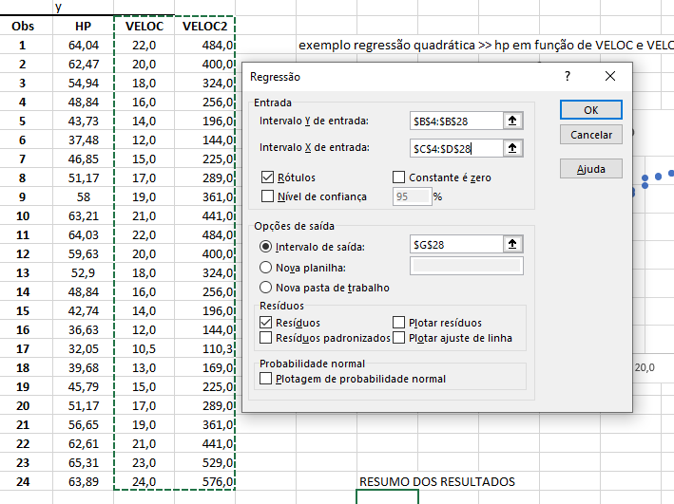
19 | 45.79 | 15.0 | 225.0
20 | 51.17 | 17.0 | 289.0
21 | 56.65 | 19.0 | 361.0
22 | 62.61 | 21.0 | 441.0
23 | 65.31 | 23.0 | 529.0
24 | 63.89 | 24.0 | 576.0 |  | RESUMO DOS RESULTADOS

 |  |  |  |  | Estatística de regressão
 |  |  |  |  | R múltiplo | 0.99306945056
 |  |  |  |  | R-Quadrado | 0.98618693364
 |  |  |  |  | R-quadrado ajustado | 0.98487140351
 |  |  |  |  | Erro padrão | 1.2347574085
 |  |  |  |  | Observações | 24

 |  |  |  |  | ANOVA
 |  |  |  |  |  | gl | SQ | MQ | F | F de significação
 |  |  |  |  | Regressão | 2 | 2285.8710195 | 1142.9355097 | 749.64982645 | 2.9719810301E-20
 |  |  |  |  | Resíduo | 21 | 32.017143015 | 1.5246258579
 |  |  |  |  | Total | 23 | 2317.8881625

 |  |  |  |  |  | Coeficientes | Erro padrão | Stat t | valor-P | 95% inferiores | 95% superiores | Inferior 95,0% | Superior 95,0%
 |  |  |  |  | Interseção | -17.660410003 | 5.4369251254 | -3.2482349114 | 0.0038471698576 | -28.967114766 | -6.3537052394 | -28.967114766 | -6.3537052394
 |  |  |  |  | VELOC | 5.5372487619 | 0.64496559 | 8.5853398192 | 2.6067630901E-08 | 4.1959693915 | 6.8785281322 | 4.1959693915 | 6.8785281322
 |  |  |  |  | VELOC2 | -0.084052695908 | 0.018523528273 | -4.5376180321 | 0.00017973649491 | -0.12257448176 | -0.045530910059 | -0.12257448176 | -0.045530910059
 |  |  |  |  | HP = -17,66 + 5,537 * Veloc - 0,084 * Veloc^2

 |  |  |  |  | RESULTADOS DE RESÍDUOS

 |  |  |  |  | Observação | Previsto(a) HP | Resíduos
 |  |  |  |  | 1 | 63.477557939 | 0.5624420611
 |  |  |  |  | 2 | 59.463486871 | 3.0065131286
 |  |  |  |  | 3 | 54.776994237 | 0.16300576328
 |  |  |  |  | 4 | 49.418080035 | -0.57808003473
 |  |  |  |  | 5 | 43.386744265 | 0.34325573453
 |  |  |  |  | 6 | 36.682986929 | 0.79701307106
 |  |  |  |  | 7 | 46.486464846 | 0.36353515399
 |  |  |  |  | 8 | 52.181589832 | -1.0115898316
 |  |  |  |  | 9 | 57.20429325 | 0.79570675001
 |  |  |  |  | 10 | 61.554575101 | 1.6554248989
 |  |  |  |  | 11 | 63.477557939 | 0.5524420611
 |  |  |  |  | 12 | 59.463486871 | 0.16651312855
 |  |  |  |  | 13 | 54.776994237 | -1.8769942367
 |  |  |  |  | 14 | 49.418080035 | -0.57808003473
 |  |  |  |  | 15 | 43.386744265 | -0.64674426547
 |  |  |  |  | 16 | 36.682986929 | -0.052986928943
 |  |  |  |  | 17 | 31.213892273 | 0.83610772697
 |  |  |  |  | 18 | 40.118918293 | -0.43891829311
 |  |  |  |  | 19 | 46.486464846 | -0.69646484601
 |  |  |  |  | 20 | 52.181589832 | -1.0115898316
 |  |  |  |  | 21 | 57.20429325 | -0.55429324999
 |  |  |  |  | 22 | 61.554575101 | 1.0554248989
 |  |  |  |  | 23 | 65.232435385 | 0.077564615093
 |  |  |  |  | 24 | 66.819207439 | -2.9292074391

